Worksheet
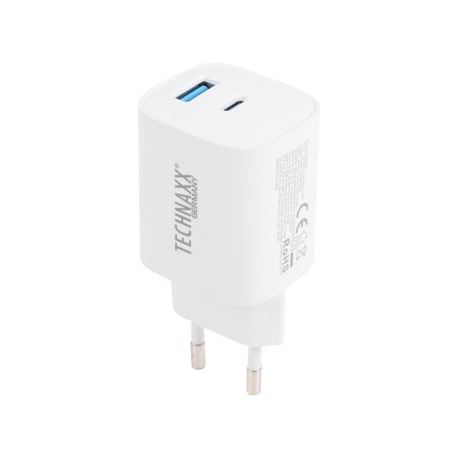
Technaxx 45W USB-A + C GAN Schnellladegerät TX-345

Artikelnummer | 5330 |  | VE | 10
EAN | 4260101730077 |  | Stück pro Palette | Keine Angabe
Zollnummer | 85044083 |  | Lagen Pro Palette | 15

Abmessungen - Artikel
Länge(cm) | Breite(cm) | Höhe(cm) | Gewicht(g)
8 | 5 | 4 | 95

Abmessungen - Artikelverpackung
Länge(cm) | Breite(cm) | Höhe(cm) | Leergewicht(g) | Gewicht(g) Artikel+Verpackung
18 | 10 | 0 | 10 | 100

Abmessungen - VE Karton (Masterkarton)
Länge(cm) | Breite(cm) | Höhe(cm) | Gewicht(g)
23 | 20 | 11.5 | 900

Verpackung - Bestandteile
Rest Zubehör (g) | Papier/Pappe (g) | Styropor (g) | Kunstst. Hohlkörper(g) | Kunstst. Folien(g) | Materialverbunde (g)
0 | 0 | 0 | 0 | 0 | 0

Weiterführende Informationen
Technaxx Reseller Portal

